몬스터 상세 설정
 | 몬스터 상세 설정

이름 | 칼고블린 | 배치 위치 | 마기를 머금은 논산 | 참고 이미지

프리 소스, 리소스 서칭 완료
종족 | 동물 | 역할 | 일반
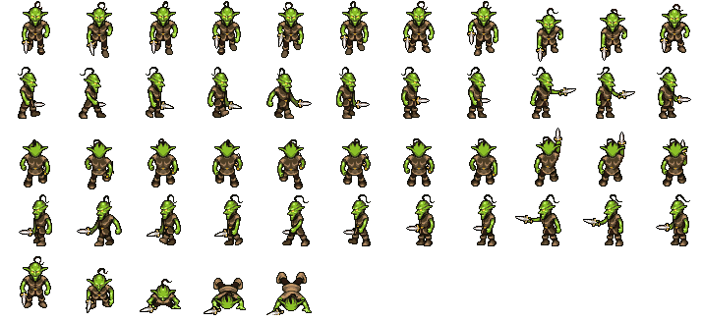

공격 컨셉 | 일반 공격

스킬 컨셉 | 스킬 없음

몬스터 배경 설정 | 거대 고블린을 따르는 수족 중 하나인 칼고블린이다. 칼을 들고는 있지만 이지가 없어서 사용 방법은 제대로 숙지하지 못했다. 무기라는 인식도 없이 그저 손에 들고 있을 뿐이지만, 공격할 때는 제법 날카롭게 휘두른다. "으으으으....…."

기획의도 | 거대 고블린의 수족을 하나 만들면 좋겠다고 생각하여 기획해보았다. 몬스터의 강함을 생각한다면 (1~5)중 4의 정도라고 생각한다.

